Sheet1
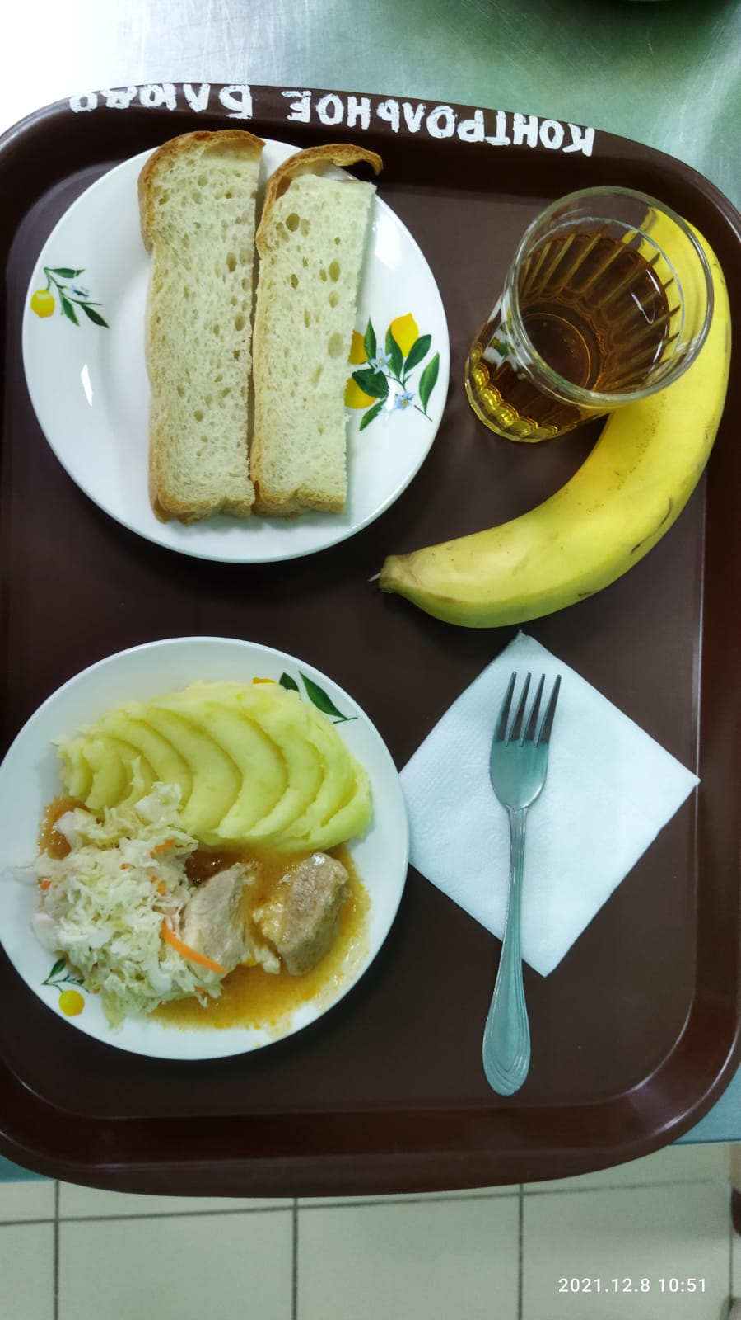
Школа | МБОУ Большекирсановская сош имени Героя Советского Союза Хайло В.А. |  |  | Отд./корп |  |  |  | День | 2021-12-08

Прием пищи | Раздел | № рец. | Блюдо | Выход, г | Цена | Калорийность | Белки | Жиры | Углеводы
Завтрак | гор.блюдо | 260 | Гуляш | 100.00 | 23.70 | 309.00 | 10.64 | 28.19 | 2.89
 | гор.напиток | 389 | Соки овощные, фруктовые и ягодные | 180.00 | 6.71 | 76.32 | 0.90 | 0.00 | 18.18
 | хлеб | Н | Хлеб пшеничный | 30.00 | 1.71 | 69.00 | 2.28 | 0.24 | 14.10
 |  | 71/70 | Капуста квашенная | 60.00 | 4.89 | 13.20 | 0.66 | 0.12 | 2.28
 |  | 312 | Пюре картофельное | 150.00 | 7.95 | 137.25 | 3.06 | 4.80 | 20.44
 |  | 338 | Банан | 100.00 | 20.58 | 54.23 | 0.40 | 0.40 | 11.31
Завтрак 2 | фрукты

Обед | закуска
 | 1 блюдо |  | .
 | 2 блюдо
 | гарнир
 | сладкое
 | хлеб бел.
 | хлеб черн.

 |  |  |  | 620 | 65.54 | 659.00 | 17.94 | 33.75 | 69.20

